Sheet1
ContainerDiagram

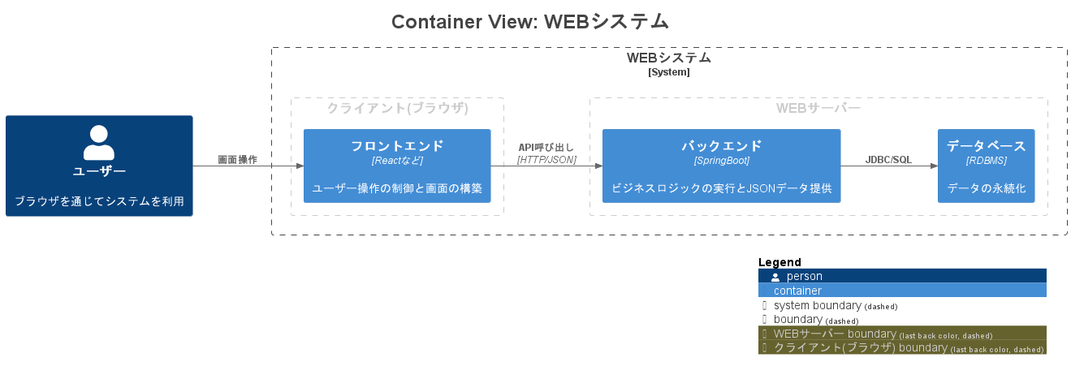

APIドキュメントで仕様定義する箇所

Sheet2
MentalModel

 | 合意内容のメンタルモデル

ライン

ヘッダ
ボディ

